使い方
Redmine作成ツールの使い方

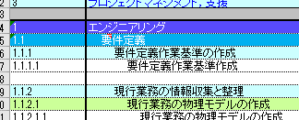
 | 制限事項
 |  | WBSにワークパッケージを追加することは出来ない。
 |  |  | ⇒代わりに、Redmine側で子チケットを作成して対応する。
 |  |  | WBSに自動反映することが出来ないため。

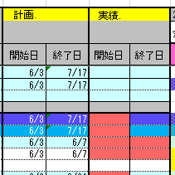
 |  | WBS側で開始日、終了日を変更した場合、Redmine側に反映されない。
 |  |  | ⇒代わりに、Redmine側で変更されたワークパッケージの開始日、終了日を変更して下さい。 |  |  |  |  |  |  |  | 初回作成時
 |  |  | Redmineに自動反映することが出来ないため。
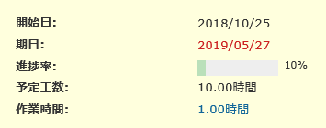

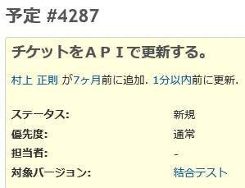
 |  | 納品物の列が使えない。
 |  |  | ⇒Redmineのチケット番号、バージョン番号で使います。

 |  | 実績の開始日、終了日は、チケット内で管理できないため、実績は、チケットに登録されている日付を反映する。 |  |  |  |  |  |  |  | 更新時
 |  |  | ⇒実績の開始、終了日は、チケットの日付を修正してください。

 |  | Redmineのカスタムフィールドは、WBS No のみ対応。他に追加しても更新されません。
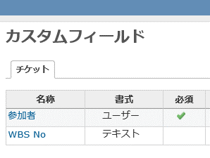

 |  | WBSファイルのパスを指定する。
 |  | このBookの設定シートで、作成したWBSファイルのパスを指定してください。

 | 0.Redmineのプロジェクトを作成する。
 |  | 管理メニューから、プロジェクトを選択し、新規プロジェクトを作成する。
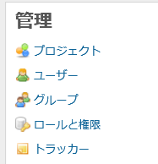

 |  |  | お勧めのプロジェクト構成

案件名にしておくと判り易い。

 |  |  | このような形にしておけば、引継ぎが楽ですし、運用開始後の問い合わせ対応にも使えます。

 |  |  | 入力例
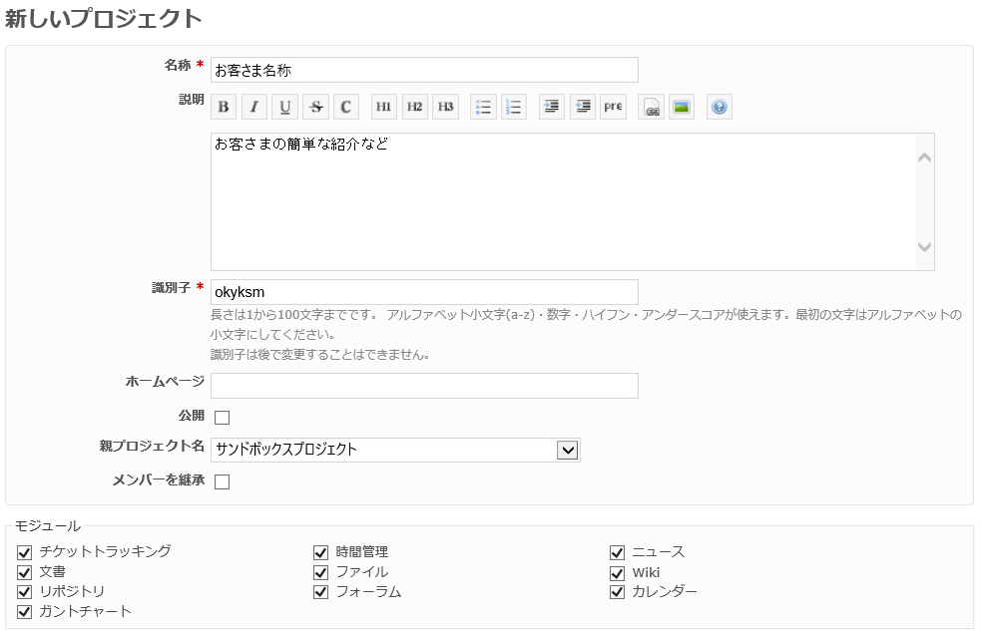

業務システムの場合は、必ずチェックを外しておくこと。
プロジェクトの親子関係は、ここで設定する。

必要な物だけチェック。通常は、全てのもジュールにチェックしておいた方が、面倒がない。

 |  | 実施するプロジェクトのメンバーを登録する。
 |  |  | Redmineに登録していない場合は、管理からユーザーを選択してRedmineにユーザーを追加してください。

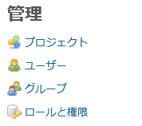

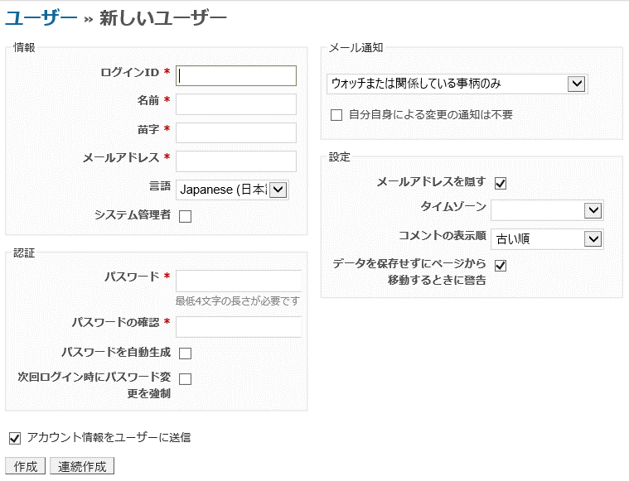

IDの付け方は、それぞれの付け方で良いと思います。
例 TOiNX 名無し
tnx_nanasi
メールアドレスで所属を判別する場合
ID nanashi
Mail nanashi@toinx.co.jp

メール連携はしていないので、チェックを外す。

 |  |  | 実施するプロジェクトを選択して、設定タブを開き、メンバーを登録してください。
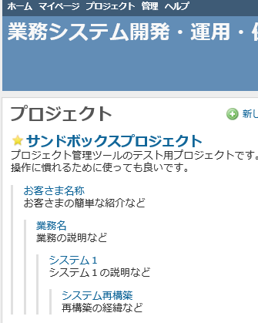

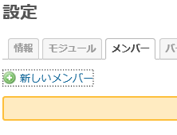

 |  | RedmineサイトURLを設定
 |  |  | サイトURLを設定シートに転記します。

 |  | REST-APIの有効化

 |  | 管理 ⇒ 設定 |  |  | API
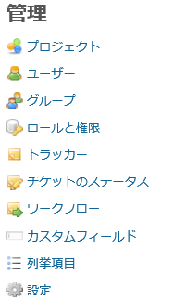
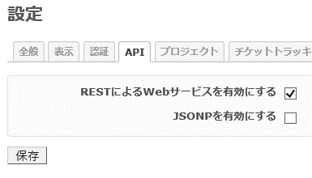
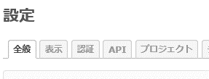

 |  | APIキーの設定
 |  |  | 設定シートにAPIアクセスキーを転記してください。

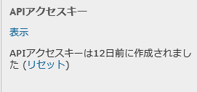

 |  | プロジェクトIDを取得する。
 |  |  | 設定シートにプロジェクトIDを転記するために、プロジェクトIDを取得します。
 |  |  | プロジェクトIDシートが更新されます。

 |  | ユーザーIDを取得する。
 |  |  | ユーザーIDシートに、ユーザーID一覧を取得します。
 |  |  | H列表示されている名前と、WBSの担当者の名前を一致させて下さい。

 |  | 設定シートに必要な情報を記載する。

 | １．WBSを作成する。
 |  | WBSファイルを開く
 |  | ワークパッケージを全て埋める
 |  | 成果物列は、空白のままにしておく
 |  | 担当者は、Redmineに登録済みの人をアサインする。
 |  | ワークパッケージの計画開始日と終了日を全て埋める

計画の日付は、チケットの初期値となる。
Redmineに登録したユーザーを記載。
ユーザーIDシートのH列と合わせる。
新規作成時は空白

この列（F列）をRedmineのバージョンにする。

 |  | WBSレベル２（F列）は、バージョンとして管理する事を推奨するため、マスタースケジュール通りにバージョンを追加する。
 |  |  | バージョンの追加方法
 |  |  |  | 対象プロジェクトを開く
 |  |  |  | 設定タブを選択
 |  |  |  | バージョンタブを選択
 |  |  |  | 新しいバージョンを選択
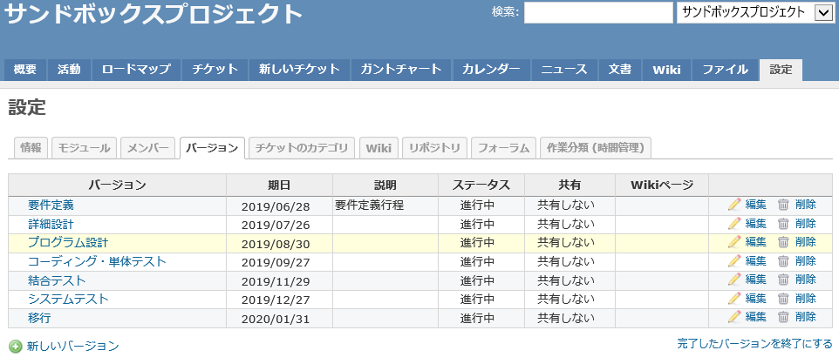

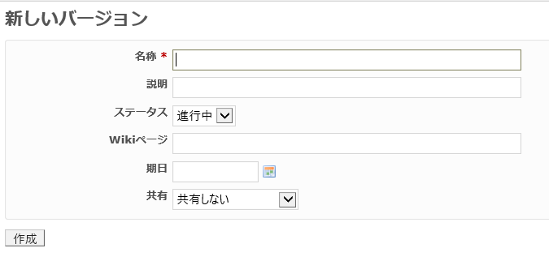

工程名を入力

マスタースケジュールの期日を入力

 |  |  |  |  | 入力例 |  | ID
 |  |  |  |  |  | 要件定義 | 141
 |  |  |  |  |  | 外部設計(基本設計) | 142
 |  |  |  |  |  | 内部設計(詳細設計) | 143
 |  |  |  |  |  | プログラム設計 | 144
 |  |  |  |  |  | プログラミング・単体テスト | 145
 |  |  |  |  |  | リンクテスト１ | 146
 |  |  |  |  |  | リンクテスト２
 |  |  |  |  |  | システムテスト | 147
 |  |  |  |  |  | 本番移行
 |  |  |  |  |  | 安定稼働確認

 |  |  |  |  | Wikiページの使い方は、各工程において必要な共通情報等を載せるページを作成しておくと便利です。

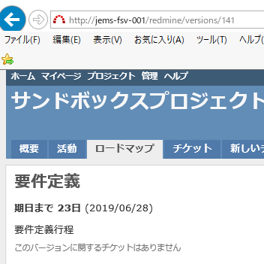
この番号を控えておく。
 |  |  | バージョンIDの確認
 |  |  |  | 登録したバージョンのIDを控える

 |  |  |  |  |  |  |  |  | バージョンIDシートでも確認できます。

 |  |  |  |  |  |  |  |  | バージョンIDシートにバージョンの情報を記録します。
 |  |  |  |  |  |  |  |  | 登録した日時で自分が登録した物か判断してください。

 |  |  |  | ロードマップのタブを開き、各バージョンを開く
 |  |  |  | アドレスバーのURLからIDを控える
 |  |  |  |  | http://jems-fsv-001/redmine/versions/139
 |  |  |  |  | IDは、最後の数値となります。

 |  |  | バージョンに合わせたWBSレベルの修正を行う。
 |  |  | バージョンIDを、成果物の列（U列）に記載する。

控えたIDを入力する。

 |  |  | チケットを作成する。

 |  |  |  | 正しく作成されているか確認して下さい。

 |  |  | 正しく作成されていなかった場合は、一括削除ツールで、チケットを削除してからやり直してください。
 |  |  | 一括削除ツールは、設定シートの下にあります。

 |  |  | 注意！ 連番で削除するので、別なところで作成されたチケットも削除してしまいます。他でRedmineを使っている場合は利用者に声がけしてください。、

取り込みたい列と同じ日付にする。
 | 2.実績をWBSに取り込む
 |  | WBSの基準日を、取り込みたい週と同じ日付に合わせる。

進捗率 10%以上
 |  | チケットの進捗率を、10% 以上に設定する。
 |  |  | チケットの進捗率が、0%の場合は、実績値を拾いません。

ステータスが進行中の物
作業時間が入っている物。

 |  |  |  |  |  |  |  | 規定値では、１人日 7.5時間（7:30)で計算しています。
 |  |  |  |  |  |  |  | 1人日の時間は、設定シートで変更することが出来ます。
 |  | 実績をWBSに反映する。

 | ３．困ったときは

 |  | エラーログシートを見て、原因を探してください。

設計
チケット作成終端判定
バージョンNo、チケットNo返却列
WBSの参照部

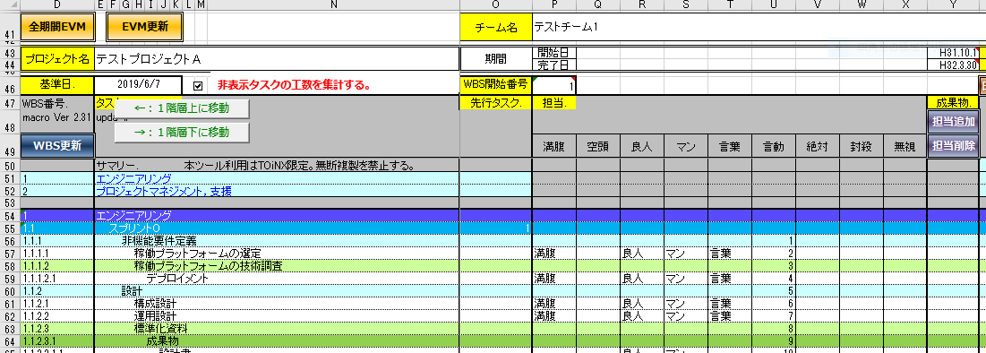
チケット階層判定

メンバーの終端判定

実績書き出し判定

設定シートで変更可能
チケット作成開始位置
チケット期日

予定工数
人日×7.5
チケット開始日

F列をバージョンにする。
バージョンのID

F列が空の場合は、チケットID

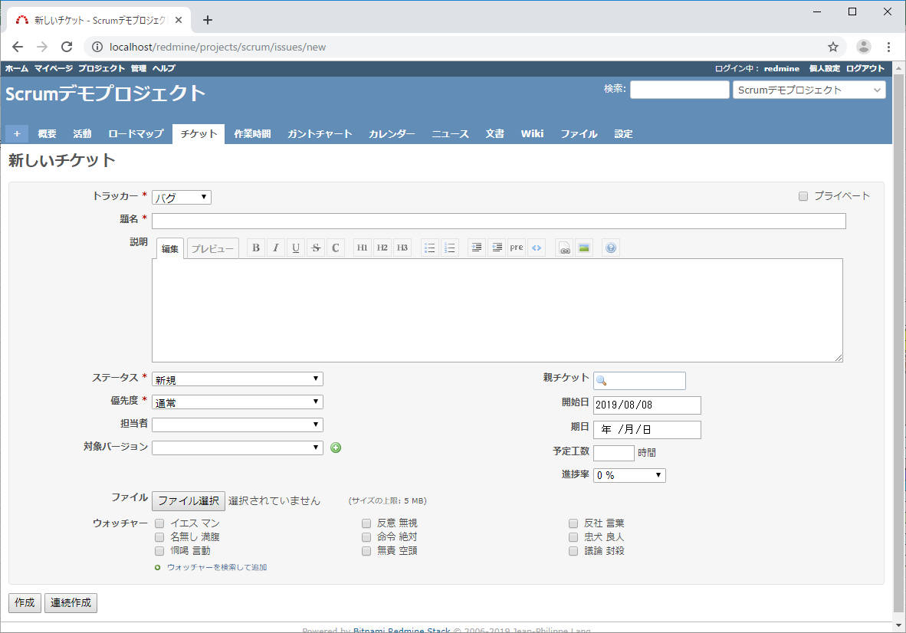

新規のチケットの場合は、「機能」固定

